Feuil1
FFS Club N°07175 FFH Club N° 09 039 24 30 Agréé Jeunesse et sport N° 39.S.130.81 |  | Bon de commande - Contre marque

 |  | MICRO BOUTIQUE - 3, Rue de la poyat 39200 SAINT-CLAUDE |  |  |  |  | Attention fermeture du samedi 12h au lundi inclus

 |  | L'ORCHIDEE (Ets VOICHOT) - 24, Grande Rue 39170 SAINT-LUPICIN |  |  |  |  | Attention fermeture le lundi

 |  | PELISSIER Muriel - 3, Boulevard de la République - 39200 SAINT-CLAUDE |  |  |  |  | Uniquement par courrier avec enveloppe retour timbrée

NOM * |  |  |  |  | Prénom*

Attention: | Ces forfaits sont strictement réservés aux membres du Ski Club du LIZON. La Sogestar peut à tout moment demander au porteur un jutificatif d'appartenance au club - (Carte neige FFS ou licence FFH ou ANCEF ou Carte Club)

Forfaits sans assurance |  |  | Saison: | 2018/2019 |  | Prix unitaire |  | Quantité | sous total
Alpin enfant demi-journée - de 5 à 15 ans Matin de 9h à 13h ou Après-midi à partir de 13h |  |  |  |  |  | 12.20 € |  |  | ______ €
Alpin adulte demi-journée - de 16 à 65 ans Matin de 9h à 13h ou Après-midi à partir de 13h |  |  |  |  |  | 16.10 € |  |  | ______ €
Alpin senior demi-journée - de 66 à 75 ans Matin de 9h à 13h ou Après-midi à partir de 13h |  |  |  |  |  | 12.20 € |  |  | ______ €
Chèque obligatoire à la commande - Libellé à l'ordre du SKI CLUB DU LIZON |  |  |  |  |  | Somme à régler |  |  | _____ €
Numéro de chèque

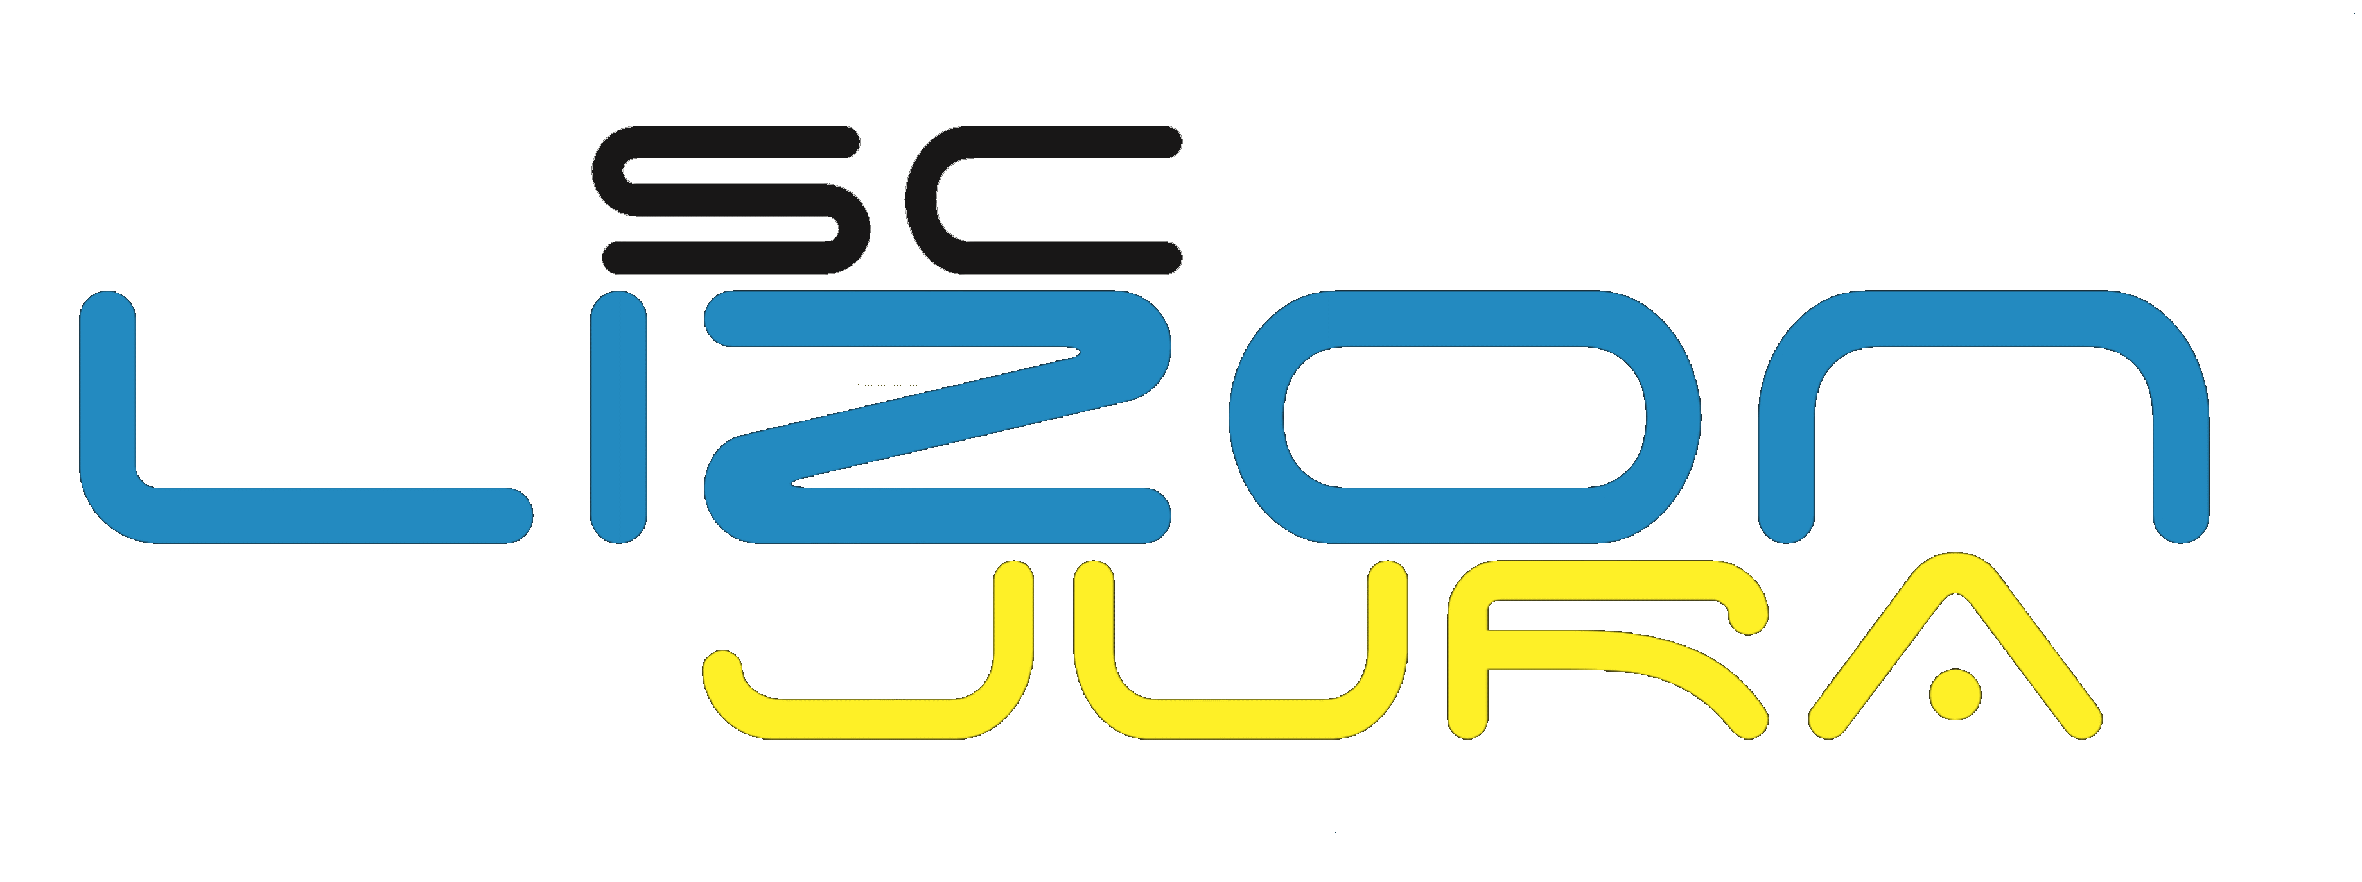
FFS Club N°07175 FFH Club N° 09 039 24 30 Agréé Jeunesse et sport N° 39.S.130.81 |  | Bon de commande - Contre marque

 |  | MICRO BOUTIQUE - 3, Rue de la poyat 39200 SAINT-CLAUDE |  |  |  |  | Attention fermeture du samedi 12h au lundi inclus

 |  | L'ORCHIDEE (Ets VOICHOT) - 24, Grande Rue 39170 SAINT-LUPICIN |  |  |  |  | Attention fermeture le lundi

 |  | PELISSIER Muriel - 3, Boulevard de la République - 39200 SAINT-CLAUDE |  |  |  |  | Uniquement par courrier avec enveloppe retour timbrée

NOM * |  |  |  |  | Prénom*

Attention: | Ces forfaits sont strictement réservés aux membres du Ski Club du LIZON. La Sogestar peut à tout moment demander au porteur un jutificatif d'appartenance au club - (Carte neige FFS ou licence FFH ou ANCEF ou Carte Club)

Forfaits sans assurance |  |  | Saison: | 2018/2019 |  | Prix unitaire |  | Quantité | sous total
Alpin enfant demi-journée - de 5 à 15 ans Matin de 9h à 13h ou Après-midi à partir de 13h |  |  |  |  |  | 12.20 € |  |  | ______ €
Alpin adulte demi-journée - de 16 à 65 ans Matin de 9h à 13h ou Après-midi à partir de 13h |  |  |  |  |  | 16.10 € |  |  | ______ €
Alpin senior demi-journée - de 66 à 75 ans Matin de 9h à 13h ou Après-midi à partir de 13h |  |  |  |  |  | 12.20 € |  |  | ______ €
Chèque obligatoire à la commande - Libellé à l'ordre du SKI CLUB DU LIZON |  |  |  |  |  | Somme à régler |  |  | _____ €
Numéro de chèque

FFS Club N°07175 FFH Club N° 09 039 24 30 Agréé Jeunesse et sport N° 39.S.130.81 |  | Bon de commande - Contre marque

 |  | MICRO BOUTIQUE - 3, Rue de la poyat 39200 SAINT-CLAUDE |  |  |  |  | Attention fermeture du samedi 12h au lundi inclus

 |  | L'ORCHIDEE (Ets VOICHOT) - 24, Grande Rue 39170 SAINT-LUPICIN |  |  |  |  | Attention fermeture le lundi

 |  | PELISSIER Muriel - 3, Boulevard de la République - 39200 SAINT-CLAUDE |  |  |  |  | Uniquement par courrier avec enveloppe retour timbrée

NOM * |  |  |  |  | Prénom*

Attention: | Ces forfaits sont strictement réservés aux membres du Ski Club du LIZON. La Sogestar peut à tout moment demander au porteur un jutificatif d'appartenance au club - (Carte neige FFS ou licence FFH ou ANCEF ou Carte Club)

Forfaits sans assurance |  |  | Saison: | 2018/2019 |  | Prix unitaire |  | Quantité | sous total
Alpin enfant demi-journée - de 5 à 15 ans Matin de 9h à 13h ou Après-midi à partir de 13h |  |  |  |  |  | 12.20 € |  |  | ______ €
Alpin adulte demi-journée - de 16 à 65 ans Matin de 9h à 13h ou Après-midi à partir de 13h |  |  |  |  |  | 16.10 € |  |  | ______ €
Alpin senior demi-journée - de 66 à 75 ans Matin de 9h à 13h ou Après-midi à partir de 13h |  |  |  |  |  | 12.20 € |  |  | ______ €
Chèque obligatoire à la commande - Libellé à l'ordre du SKI CLUB DU LIZON |  |  |  |  |  | Somme à régler |  |  | _____ €
Numéro de chèque

